关系图
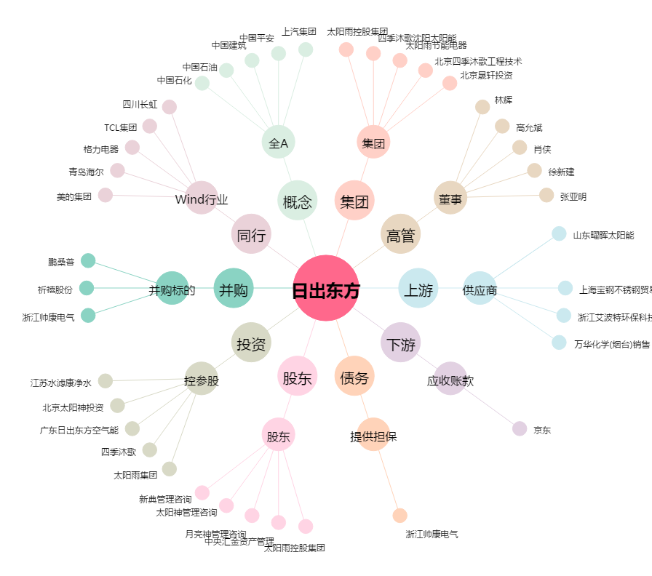
日出东方[603366.SH] - 关系概览图

